Copied
Wells | Result
B1 | 1.175
B2 | 0.379
B3 | 0.488
B4 | 0.523
B5 | 0.458
B6 | 1.117
B7 | 0.48
B8 | 0.552
B9 | 0.49
B10 | 0.278
B11 | 0.876
B12 | 0.849
C1 | 1.272
C2 | 0.696
C3 | 1.4
C4 | 0.637
C5 | 1.134
C6 | 0.886
C7 | 0.983
C8 | 0.86
C9 | 0.58
C10 | 0.719
C11 | 1.239
C12 | 1.351
D1 | 1.305
D2 | 0.745
D3 | 0.73
D4 | 0.722
D5 | 0.441
D6 | 1.417
D7 | 0.595
D8 | 0.261
D9 | 0.604
D10 | 0.698 | Temperature(¡C) | 1 | 2 | 3 | 4 | 5 | 6 | 7 | 8 | 9 | 10 | 11 | 12
D11 | 0.645 | 24.9 | 0.00165 | -0.00165 | 0.00365 | 0.00385 | 0.01775 | 0.02875 | 0.15005 | 0.16855 | 0.47815 | 0.48405 | 1.51095 | 1.54755
D12 | 0.634 |  | 0.09105 | 0.01285 | 0.01995 | 0.02245 | 0.01785 | 0.08345 | 0.01935 | 0.02465 | 0.02005 | 0.00755 | 0.05475 | 0.05185
E1 | 0.905 |  | 0.10435 | 0.03685 | 0.12315 | 0.03155 | 0.08565 | 0.05585 | 0.06685 | 0.05305 | 0.02685 | 0.03895 | 0.09975 | 0.11585
E2 | 1.278 |  | 0.10905 | 0.04145 | 0.03995 | 0.03925 | 0.01675 | 0.12585 | 0.02805 | 0.00675 | 0.02885 | 0.03695 | 0.03225 | 0.03135
E3 | 0.668 |  | 0.05795 | 0.10525 | 0.03425 | 0.10625 | 0.09935 | 0.02565 | 0.08245 | 0.01765 | 0.05295 | 2.11145 | 0.03685 | 0.04995
E4 | 1.285 |  | 0.01975 | 0.22205 | 0.08655 | 0.07655 | 0.02015 | 0.06345 | 0.04465 | 0.86325 | 0.00415 | 0.04755 | 0.05035 | 0.02925
E5 | 1.236 |  | 0.03535 | 0.04485 | 0.02005 | 0.16005 | 0.03715 | 0.02715 | 0.03995 | 0.05455 | 0.06545 | 0.17115 | 0.34865 | 0.05305
E6 | 0.565 |  | 0.03675 | 0.05055 | 0.10905 | 0.02915 | 0.10775 | 0.32095 | 0.09025 | 0.10485 | 0.05845 | 0.07455 | 0.15455 | 0.09785
E7 | 1.11
E8 | 0.455
E9 | 0.859
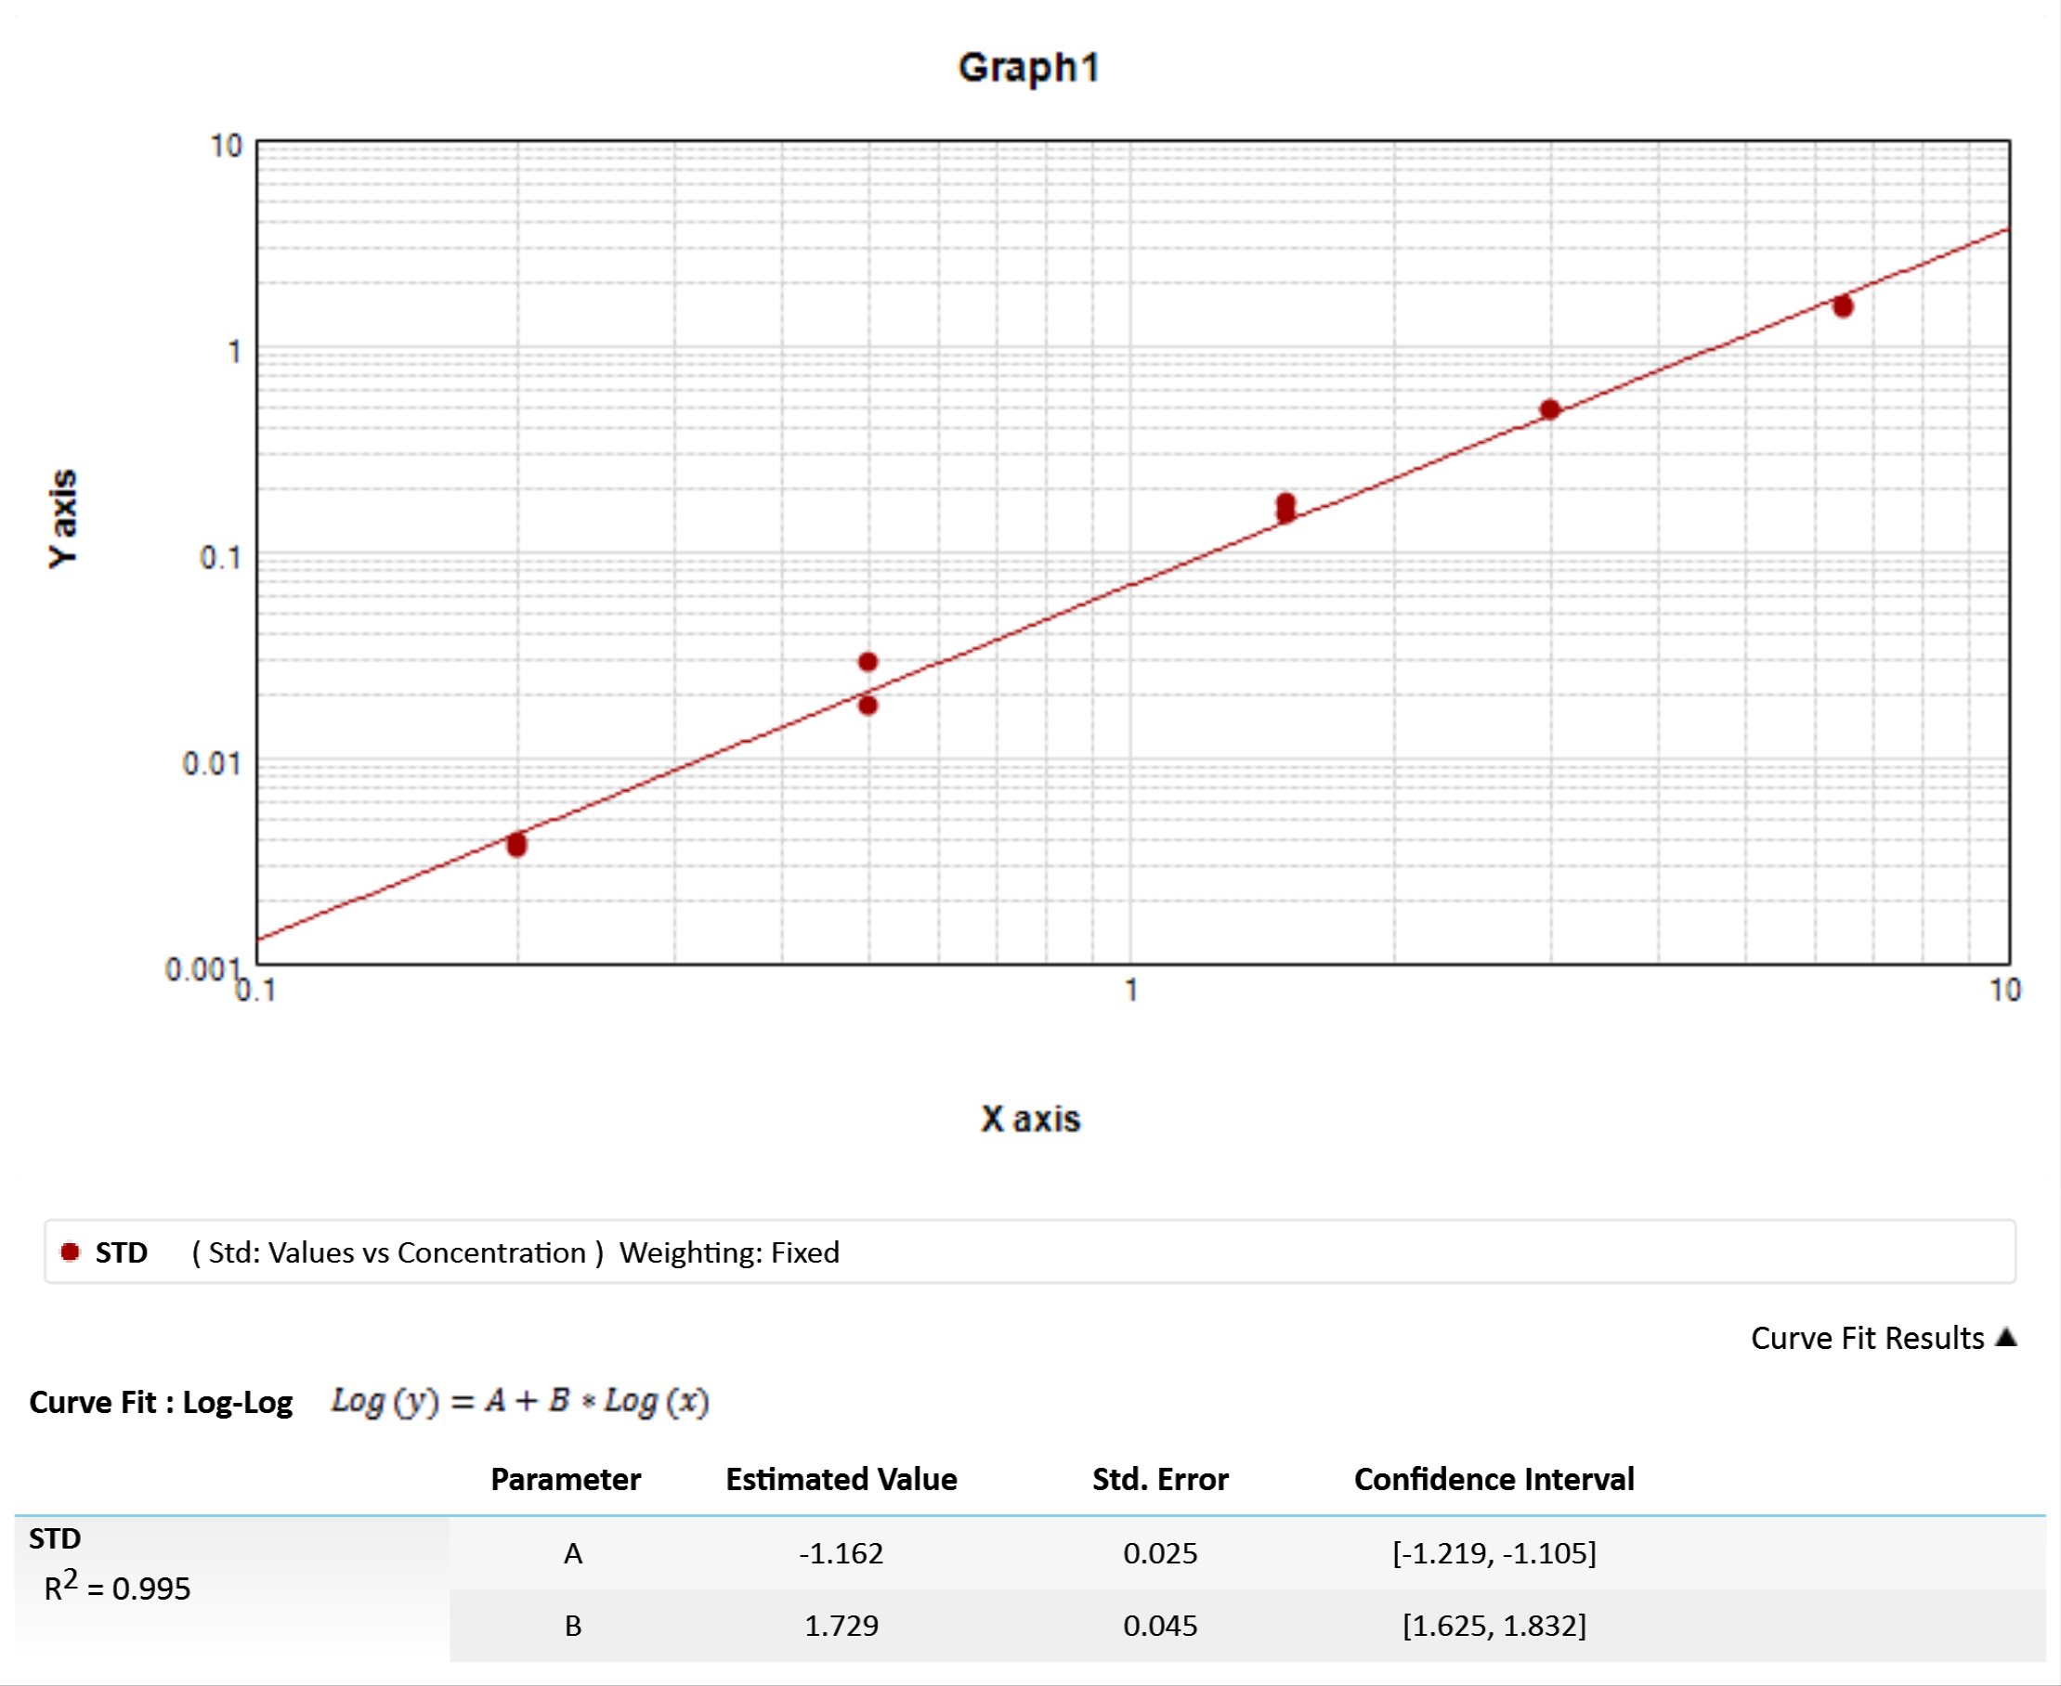
E10 | 7.244
E11 | 0.696 | Sample | Wells | Values | R | Result
E12 | 0.83 | Ins01 | B1 | 0.091 |  | 1.175
F1 | 0.485 | Ins02 | B2 | 0.013 |  | 0.379
F2 | 1.968 | Ins03 | B3 | 0.02 |  | 0.488
F3 | 1.141 | Ins04 | B4 | 0.022 |  | 0.523
F4 | 1.063 | Ins05 | B5 | 0.018 |  | 0.458
F5 | 0.491 | Ins06 | B6 | 0.083 |  | 1.117
F6 | 0.954 | Ins07 | B7 | 0.019 |  | 0.48
F7 | 0.778 | Ins08 | B8 | 0.025 |  | 0.552
F8 | 4.318 | Ins09 | B9 | 0.02 |  | 0.49
F9 | 0.197 | Ins10 | B10 | 0.008 |  | 0.278
F10 | 0.807 | Ins11 | B11 | 0.055 |  | 0.876
F11 | 0.834 | Ins12 | B12 | 0.052 |  | 0.849
F12 | 0.609 | Ins13 | C1 | 0.104 |  | 1.272
G1 | 0.68 | Ins14 | C2 | 0.037 |  | 0.696
G2 | 0.78 | Ins15 | C3 | 0.123 |  | 1.4
G3 | 0.49 | Ins16 | C4 | 0.032 |  | 0.637
G4 | 1.629 | Ins17 | C5 | 0.086 |  | 1.134
G5 | 0.7 | Ins18 | C6 | 0.056 |  | 0.886
G6 | 0.584 | Ins19 | C7 | 0.067 |  | 0.983
G7 | 0.73 | Ins20 | C8 | 0.053 |  | 0.86
G8 | 0.874 | Ins21 | C9 | 0.027 |  | 0.58
G9 | 0.971 | Ins22 | C10 | 0.039 |  | 0.719
G10 | 1.693 | Ins23 | C11 | 0.1 |  | 1.239
G11 | 2.555 | Ins24 | C12 | 0.116 |  | 1.351
G12 | 0.86 | Ins25 | D1 | 0.109 |  | 1.305
H1 | 0.695 | Ins26 | D2 | 0.041 |  | 0.745
H2 | 0.836 | Ins27 | D3 | 0.04 |  | 0.73 |  |  | Sample | Concentration | Wells | Values | MeanValue | Std.Dev. | CV%
H3 | 1.305 | Ins28 | D4 | 0.039 |  | 0.722 |  |  | Std01 | 0.2 | A3 | 0.004 | 0.004 | 0 | 3.8
H4 | 0.608 | Ins29 | D5 | 0.017 |  | 0.441 |  |  |  |  | A4 | 0.004
H5 | 1.296 | Ins30 | D6 | 0.126 |  | 1.417 |  |  | Std02 | 0.5 | A5 | 0.018 | 0.023 | 0.008 | 33.5
H6 | 2.436 | Ins31 | D7 | 0.028 |  | 0.595 |  |  |  |  | A6 | 0.029
H7 | 1.169 | Ins32 | D8 | 0.007 |  | 0.261 |  |  | Std03 | 1.5 | A7 | 0.15 | 0.159 | 0.013 | 8.2
H8 | 1.275 | Ins33 | D9 | 0.029 |  | 0.604 |  |  |  |  | A8 | 0.169
H9 | 0.909 | Ins34 | D10 | 0.037 |  | 0.698 |  |  | Std04 | 3 | A9 | 0.478 | 0.481 | 0.004 | 0.9
H10 | 1.047 | Ins35 | D11 | 0.032 |  | 0.645 |  |  |  |  | A10 | 0.484
H11 | 1.596 | Ins36 | D12 | 0.031 |  | 0.634 |  |  | Std05 | 6.5 | A11 | 1.511 | 1.529 | 0.026 | 1.7
H12 | 1.225 | Ins37 | E1 | 0.058 |  | 0.905 |  |  |  |  | A12 | 1.548
 |  | Ins38 | E2 | 0.105 |  | 1.278
 |  | Ins39 | E3 | 0.034 |  | 0.668
 |  | Ins40 | E4 | 0.106 |  | 1.285
 |  | Ins41 | E5 | 0.099 |  | 1.236
 |  | Ins42 | E6 | 0.026 |  | 0.565
 |  | Ins43 | E7 | 0.082 |  | 1.11
 |  | Ins44 | E8 | 0.018 |  | 0.455
 |  | Ins45 | E9 | 0.053 |  | 0.859
 |  | Ins46 | E10 | 2.111 | R | 7.244
 |  | Ins47 | E11 | 0.037 |  | 0.696
 |  | Ins48 | E12 | 0.05 |  | 0.83
 |  | Ins49 | F1 | 0.02 |  | 0.485
 |  | Ins50 | F2 | 0.222 |  | 1.968
 |  | Ins51 | F3 | 0.087 |  | 1.141
 |  | Ins52 | F4 | 0.077 |  | 1.063
 |  | Ins53 | F5 | 0.02 |  | 0.491
 |  | Ins54 | F6 | 0.063 |  | 0.954
 |  | Ins55 | F7 | 0.045 |  | 0.778
 |  | Ins56 | F8 | 0.863 |  | 4.318
 |  | Ins57 | F9 | 0.004 |  | 0.197
 |  | Ins58 | F10 | 0.048 |  | 0.807
 |  | Ins59 | F11 | 0.05 |  | 0.834
 |  | Ins60 | F12 | 0.029 |  | 0.609
 |  | Ins61 | G1 | 0.035 |  | 0.68
 |  | Ins62 | G2 | 0.045 |  | 0.78
 |  | Ins63 | G3 | 0.02 |  | 0.49
 |  | Ins64 | G4 | 0.16 |  | 1.629
 |  | Ins65 | G5 | 0.037 |  | 0.7
 |  | Ins66 | G6 | 0.027 |  | 0.584
 |  | Ins67 | G7 | 0.04 |  | 0.73
 |  | Ins68 | G8 | 0.055 |  | 0.874
 |  | Ins69 | G9 | 0.065 |  | 0.971
 |  | Ins70 | G10 | 0.171 |  | 1.693
 |  | Ins71 | G11 | 0.349 |  | 2.555
 |  | Ins72 | G12 | 0.053 |  | 0.86
 |  | Ins73 | H1 | 0.037 |  | 0.695
 |  | Ins74 | H2 | 0.051 |  | 0.836
 |  | Ins75 | H3 | 0.109 |  | 1.305
 |  | Ins76 | H4 | 0.029 |  | 0.608
 |  | Ins77 | H5 | 0.108 |  | 1.296
 |  | Ins78 | H6 | 0.321 |  | 2.436
 |  | Ins79 | H7 | 0.09 |  | 1.169
 |  | Ins80 | H8 | 0.105 |  | 1.275
 |  | Ins81 | H9 | 0.058 |  | 0.909
 |  | Ins82 | H10 | 0.075 |  | 1.047
 |  | Ins83 | H11 | 0.155 |  | 1.596
 |  | Ins84 | H12 | 0.098 |  | 1.225

